GALERIA FOTOFRÁFICA
FOTO 1: Fondo Acumulado Foto 2: Archivo gestión de Sec. Gobierno

ARCHIVO DE GESTIÓN
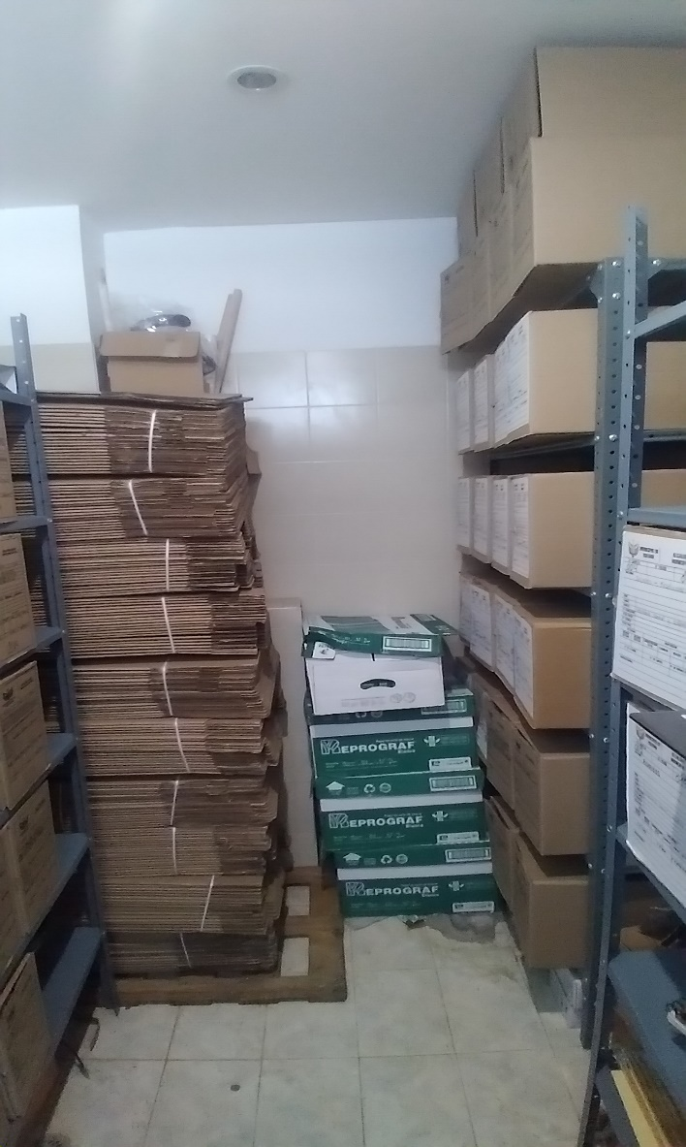
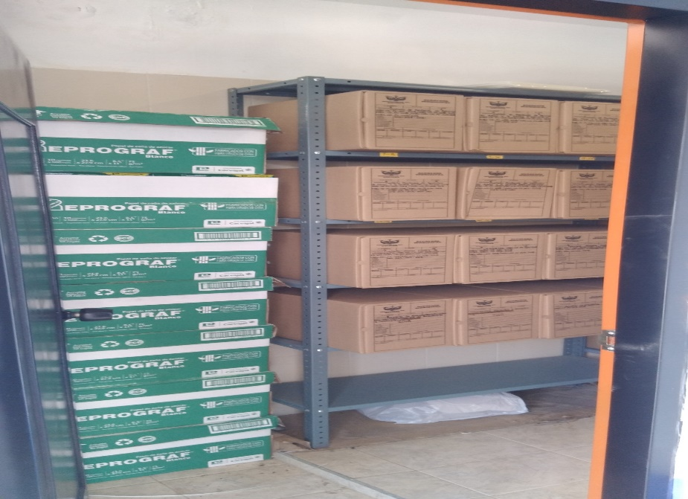
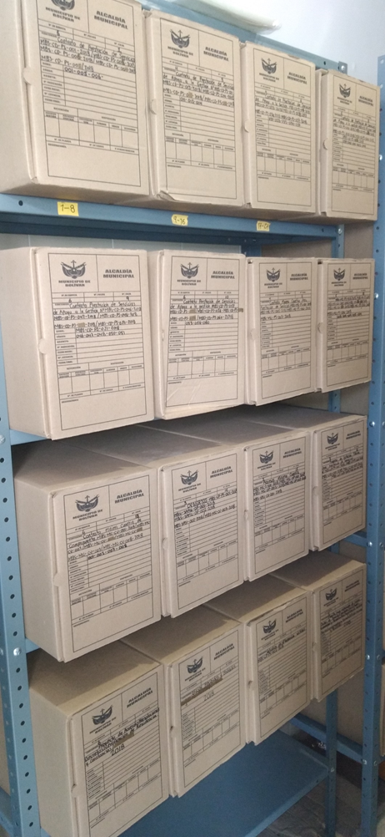
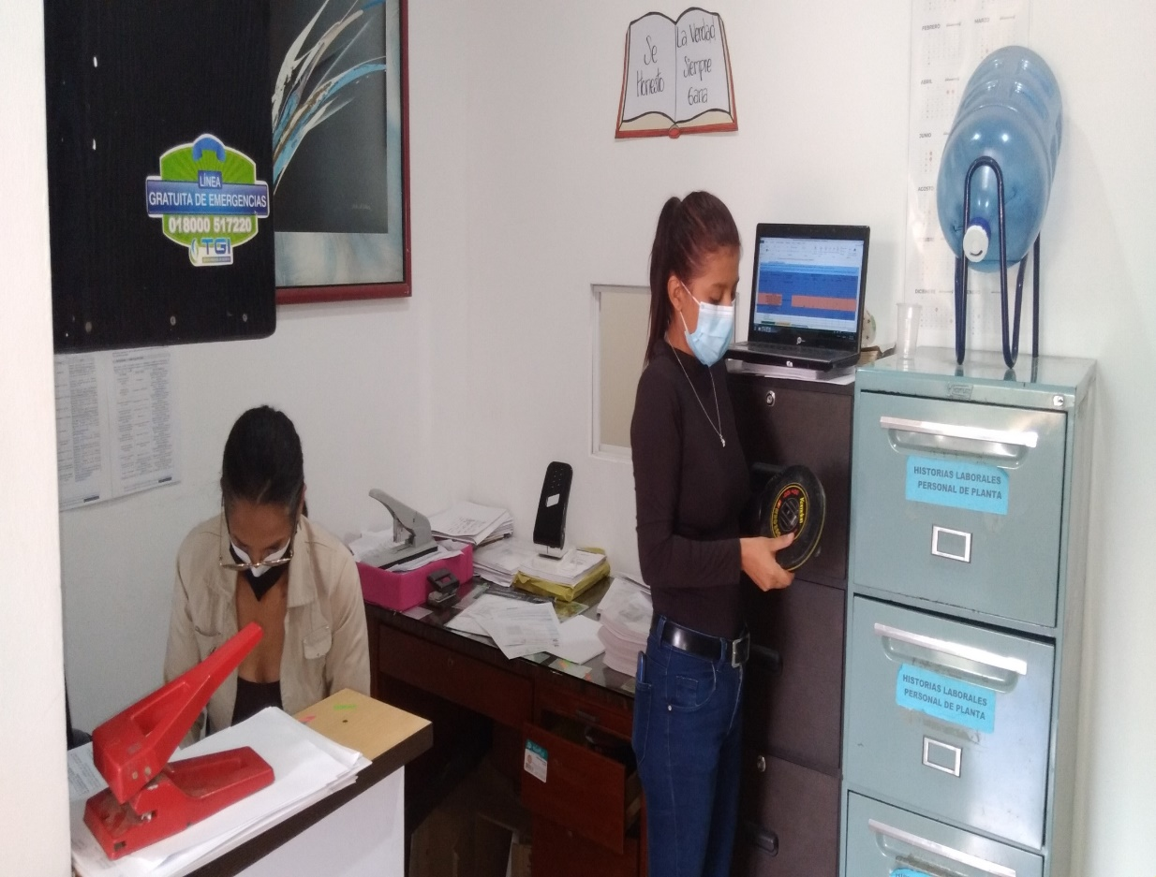
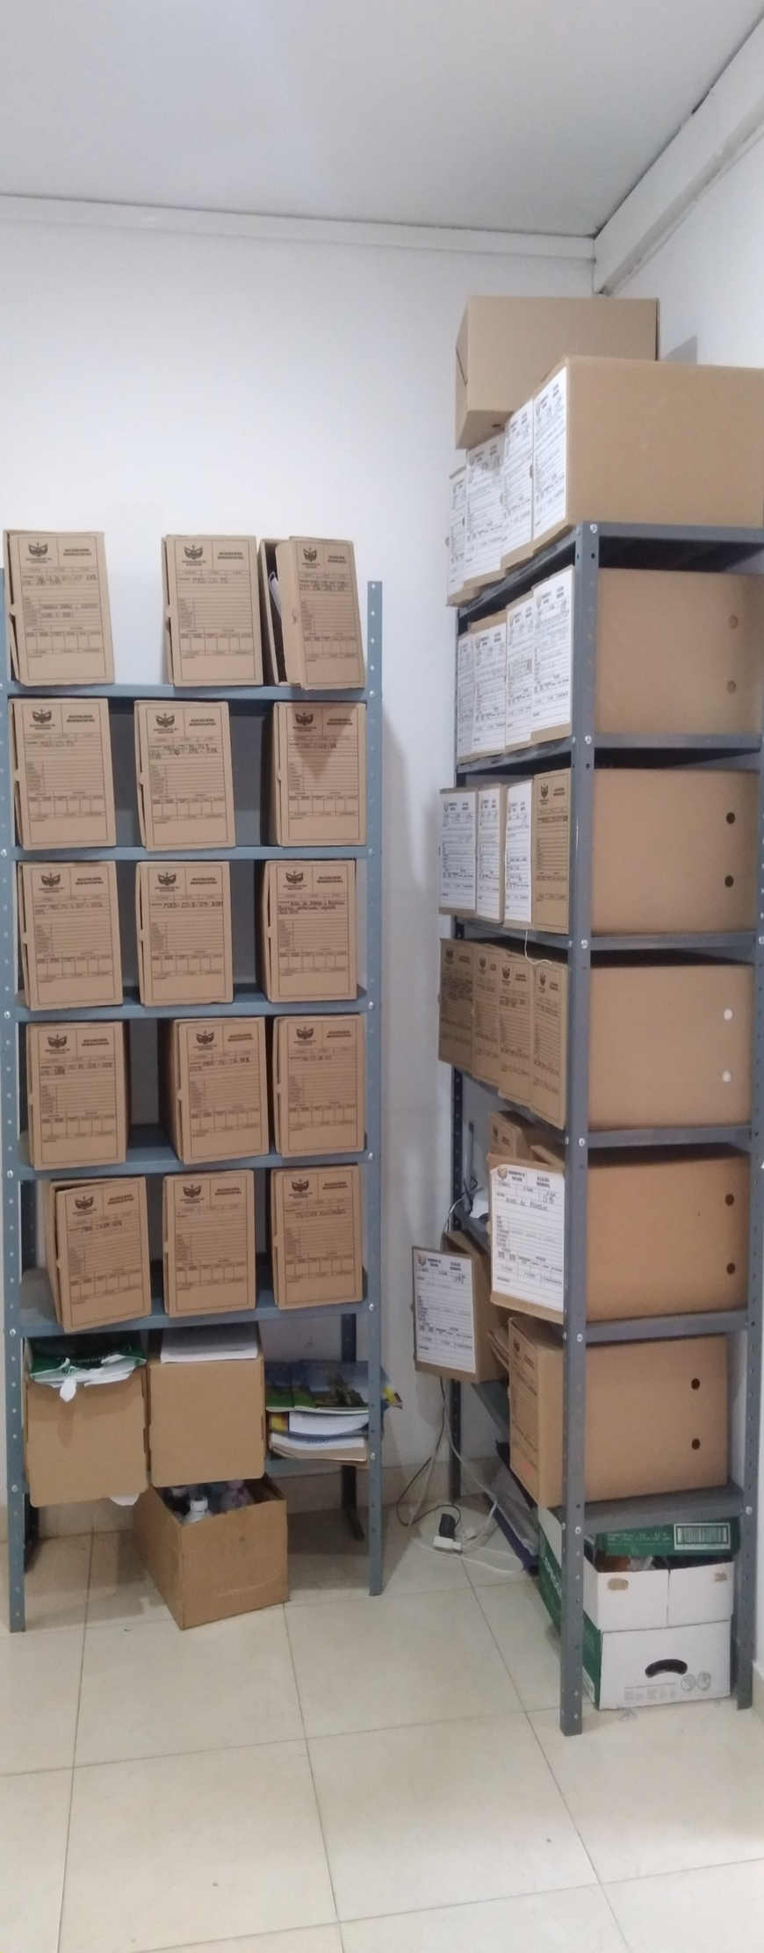
SECRETARIA GENERAL

 | Foto 1. Depósito de Archivo de Gestión. Secretaría General y Despacho

 |  |  |  |  | Foto 4. Depósito de Archivo de Gestión Secretaría General y Despacho documentación de mayor consulta y parte de las historias laborales del personal de planta
 |  | Foto 2. Depósito de Archivo de Gestión. Secretaría General y Despacho aledaño al baño del segundo piso de la Entidad documentación entre 2015-2020 | Foto 3. Depósito de Archivo de Gestión. Secretaría General y Despacho aledaño al baño del segundo piso de la Entidad |  |  |  | Foto 5. Mobiliario de los documentos de mayor consulta

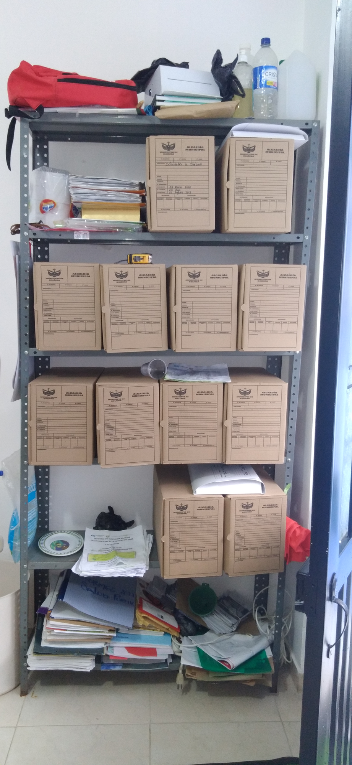
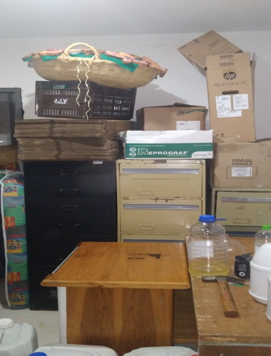
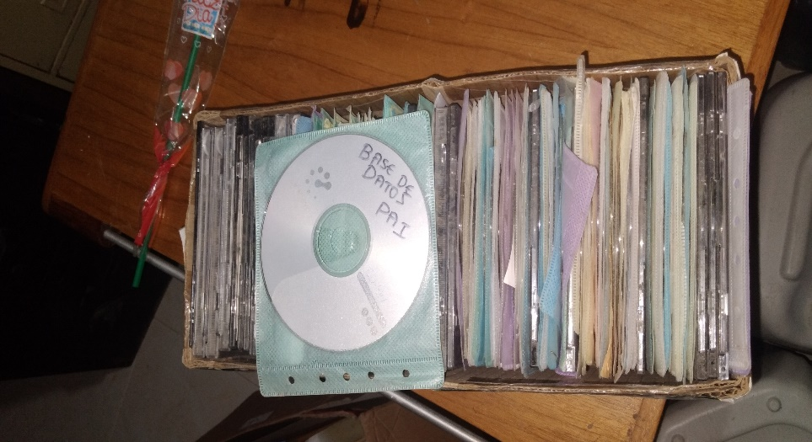
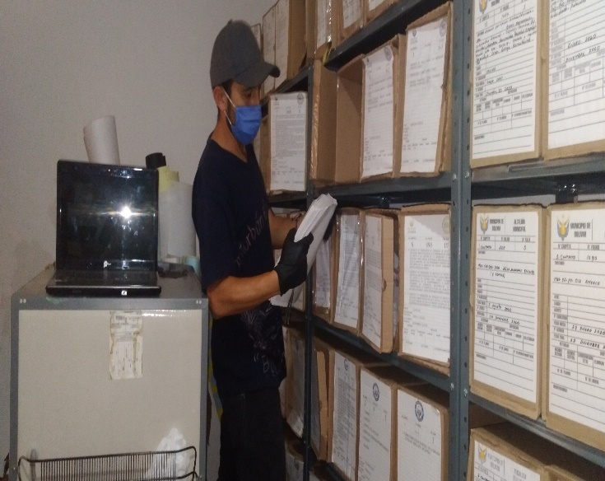
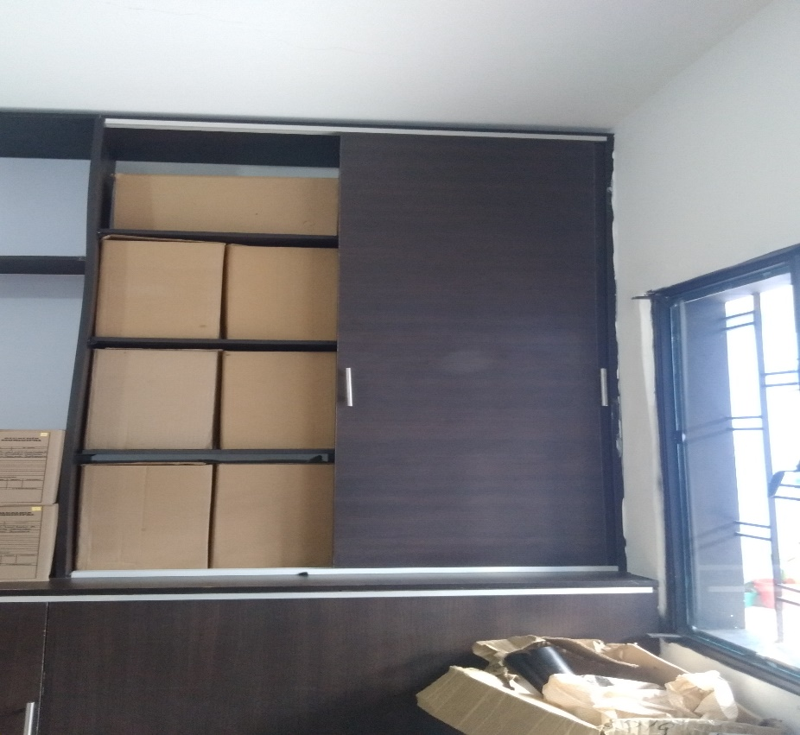
SECRETARÍA SALUD

 |  |  | Foto 8. Documento soporte CD

 |  |  |  |  | Foto 9.

 |  |  |  |  |  | Foto 10. Documentacion de salud que reposa en otras dependencias

 | Foto 6. Documención de mayor consulta del Archivo de Gestión de esta dependencia | Foto 7. Depósito de documentación de vigencias anteriores a las cuales no se les ha hecho transferencias

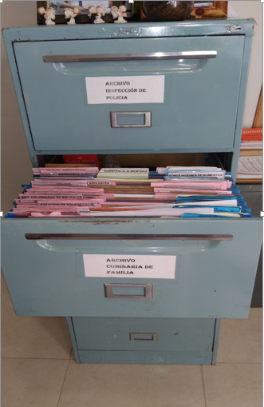
INSPECCIÓN DE POLICIA Y COMISARIA |  | 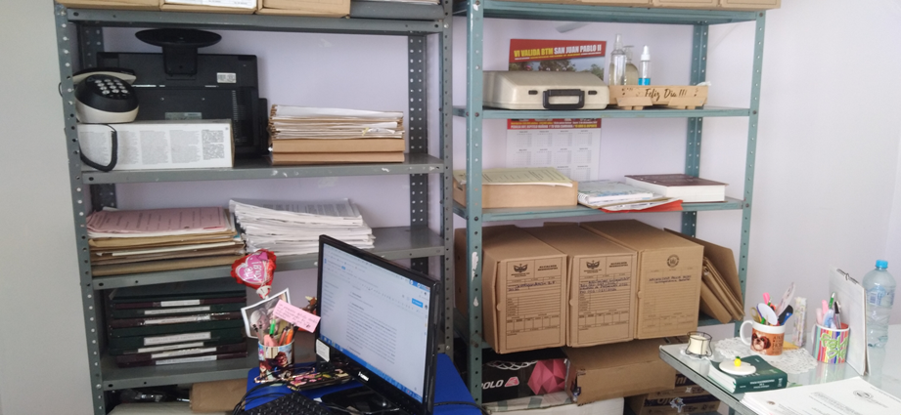 | 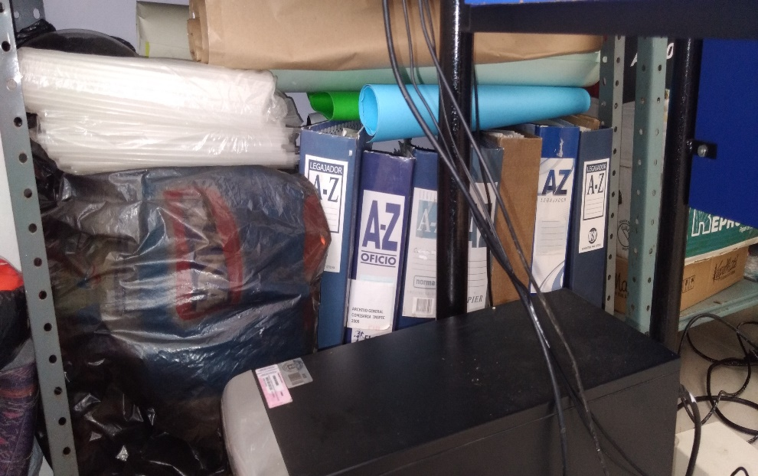 |  | 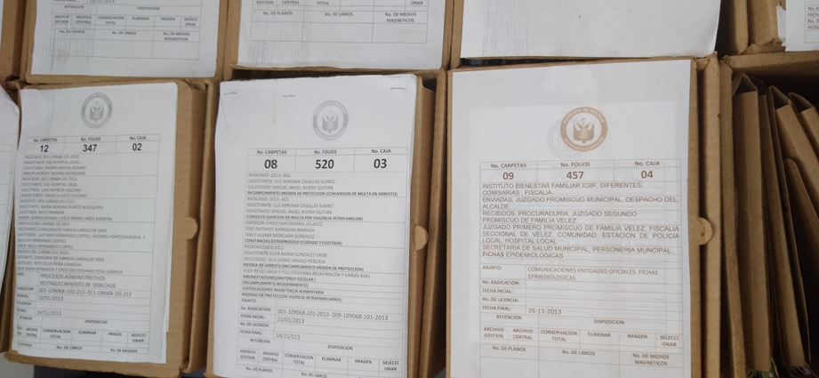

 |  |  |  |  | Foto 14. Rótulos y descripción de contenido.

 |  |  | Foto 13. Documentación en A-Z año 2009.

 |  | Foto 12. Estante con documentación de vigencias anteriores.

 | Foto 11. Archivadores de mayor consulta

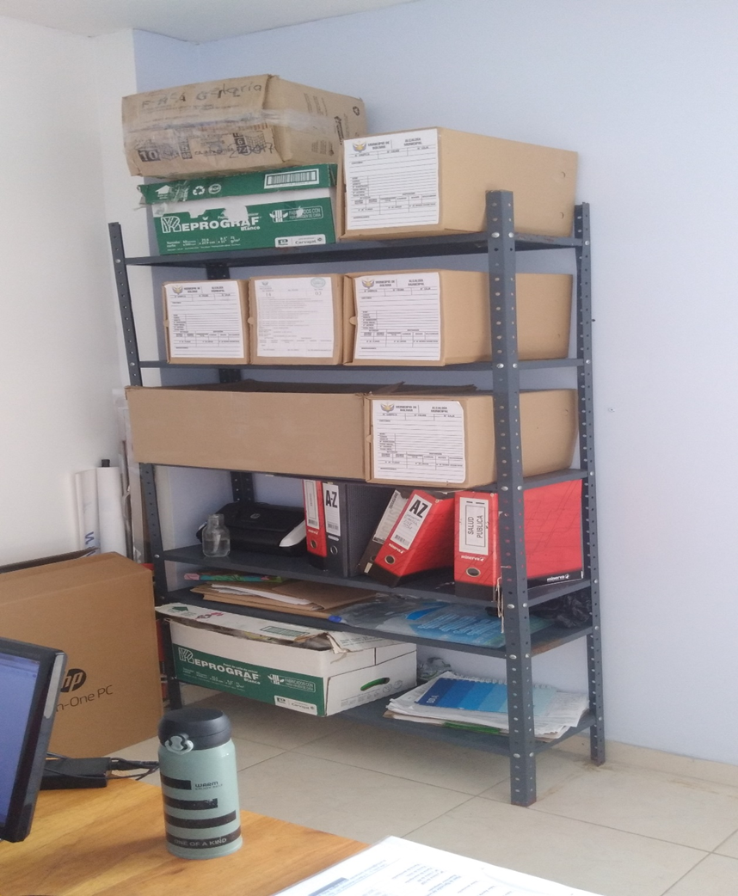
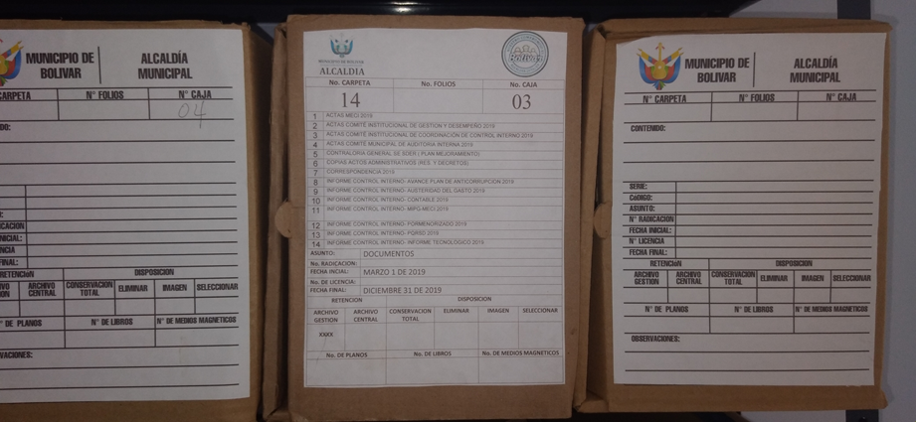
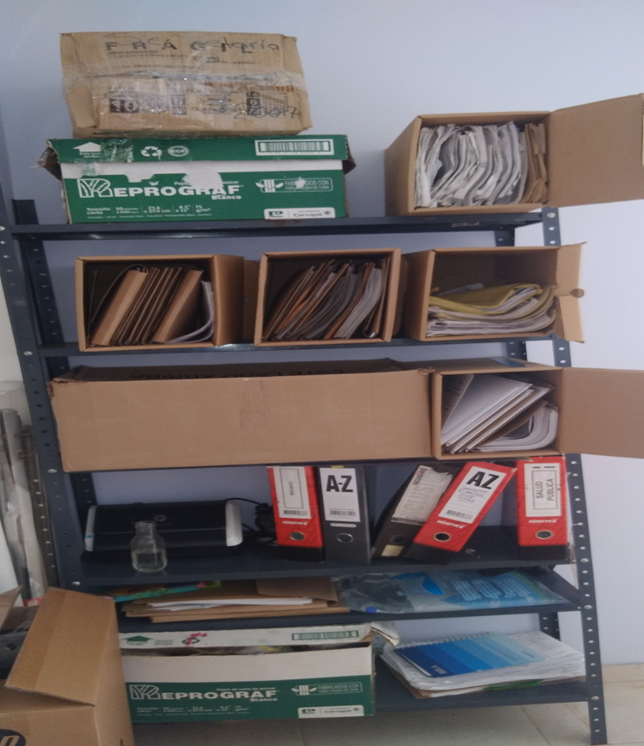
CONTROL INTERNO

 |  | Foto 16. Documentación sin identificación de rotulos.

 |  |  | Foto 17. contenido de las cajas.

 | Foto 15. Documentación generada por la oficina de Control Interno

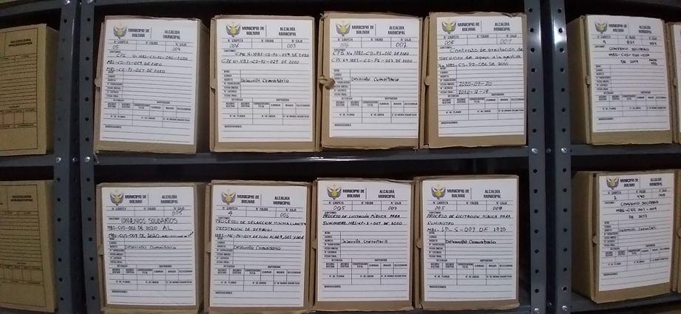
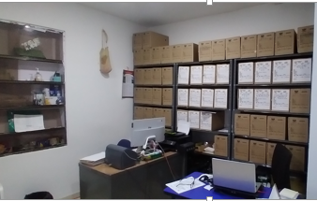
GOBIERNO COMUNITARIO

 | Foto 18. Las cajas con rótulo blanco son las que tienen documentación, la mayoría de las que no tienen rótulo están vacías y unas pocas tienen documentación variada. | Foto 19. Rotulación de los contratos.

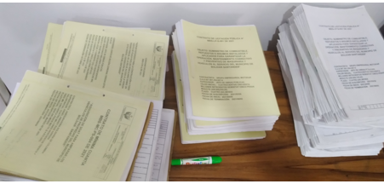
OBRAS PÚBLICAS

 | Foto 20. Documentos de la jefatura de obras públicas desde su creación

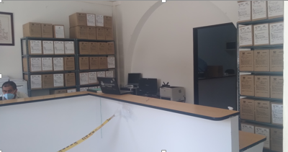
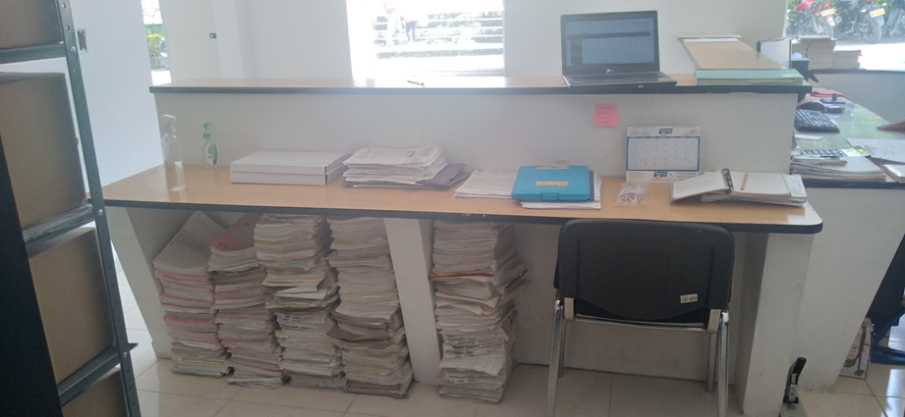
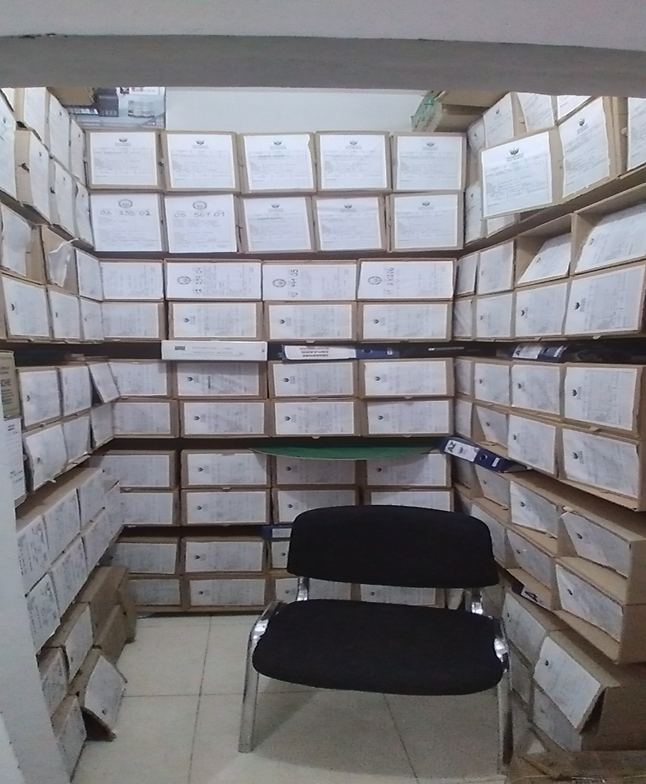
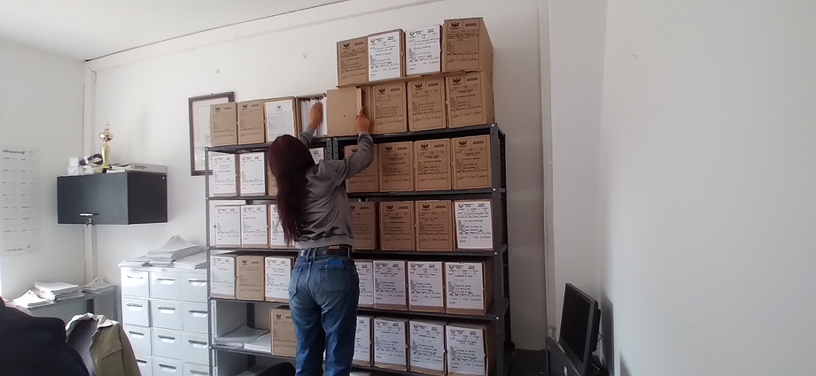
SECRETARIA DE HACIENDA

 | Foto 21. Documentacion de mayor consulta de la dependencia.

 |  | Foto 22. Fondo acumulado de documentos de Hacienda |  | Foto 24. Archivador de las fichas catastrales y estantería de documentación.

 |  |  | Foto 23. Depósito de vigencias anteriores de la dependencia.

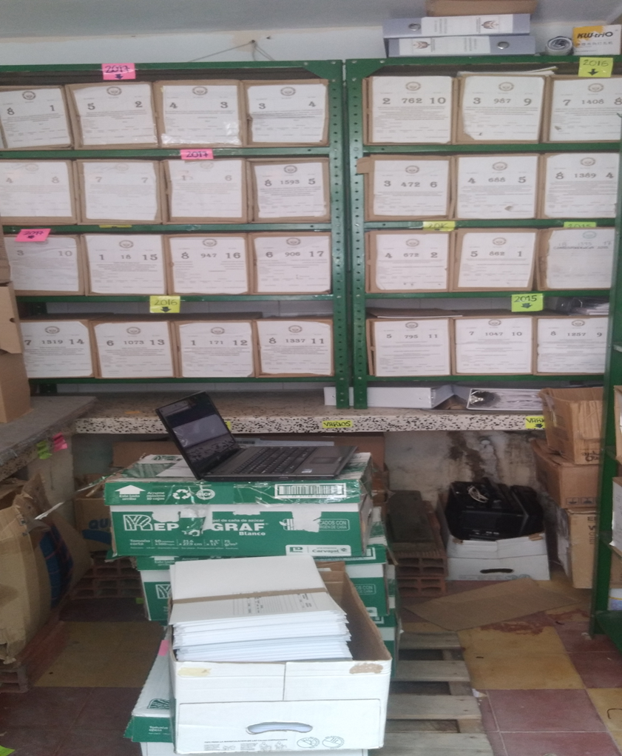
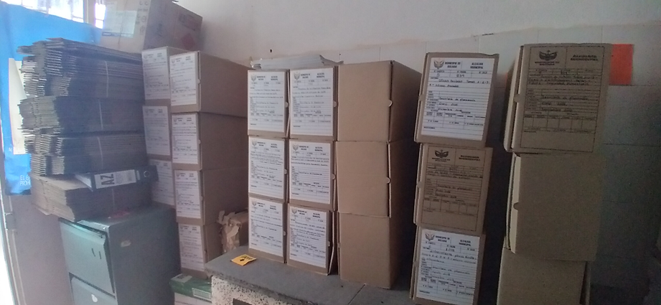
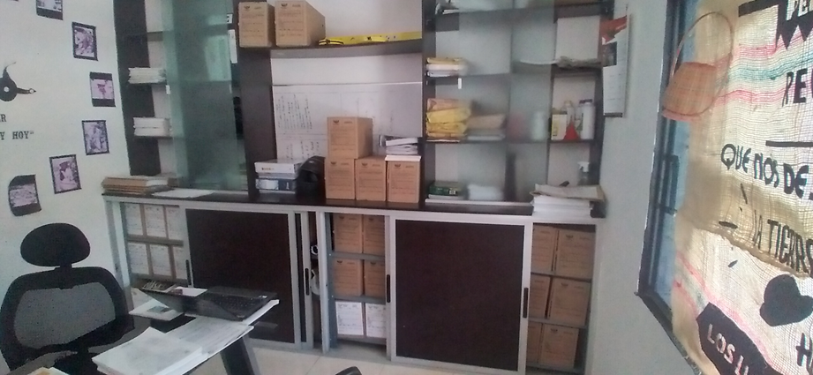
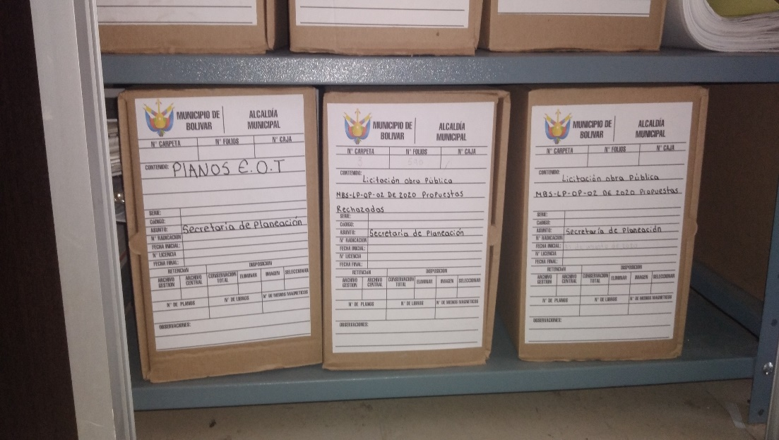
SECRETARÍA PLANEACIÓN

 |  | Foto 26. Depósito documentos de Secretaría de Planeación, vigencias anteriores, no transferidas. | Foto 27. Documentación de Secretaría de Planeación vigente y de consulta frecuente
 |  |  |  |  | Foto 28. Rótulos

 | Foto 25. Depósito documentos de Secretaría de Planeación, vigencias anteriores, no transferidas.

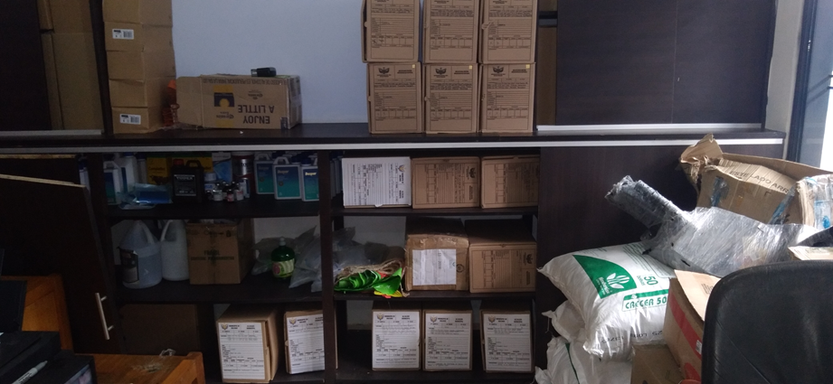
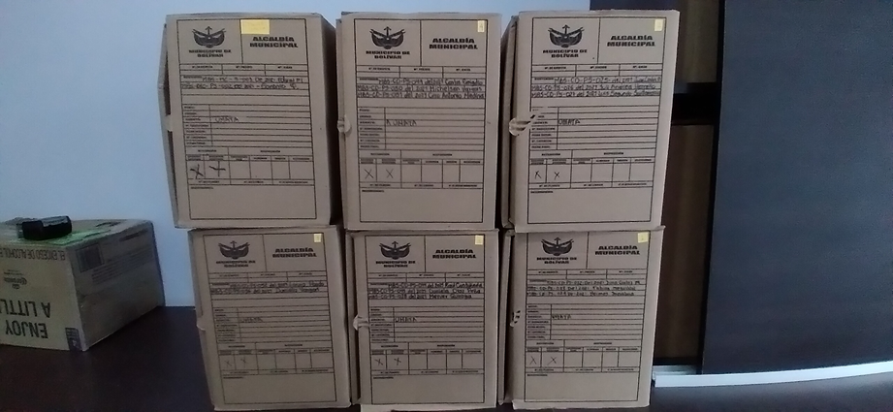
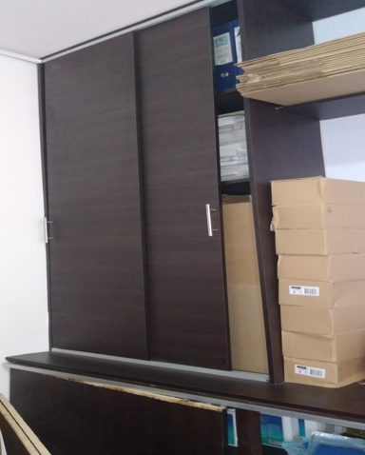
UMATA

 | Foto 29. Cajas que guardan documentación de 2020 y 2021.
 |  | Foto 30. Documentación perteneciente a la dependencia, en su mayoría, contratos.

 |  |  | Foto 31. Corresponde a la Secretaría de Salud pero se guarda en la jefatura de UMATA

